Taches en cours
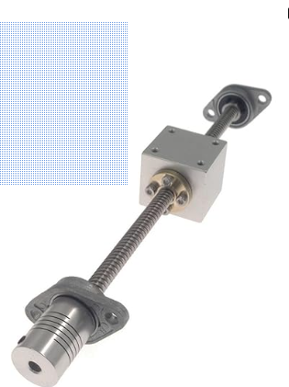

Préparer empalcement interrupteur
 | => machine a état

Sauvegarder le JSON des données de l'app hors du dossier, pour ne pas ecraser a chaque maj ?

Trou pour fixer tige en Y + roulement, puis tester
 | Nacelle déplacement en X | ça avec un truc en dezsous pour coulisser sur le bois

Tester lecteur cd actuel avec electro aimant
 | => Comment enlever les aimants facilement des cds, si besoin

detecter la fin de course d el'qimant en z

